상품제안서
락앤락 자이언트핫탱크 1800ml | 상품코드: F10995

 |  |  |  |  |  |  | 02-412-0044 | www.easy1.co.kr
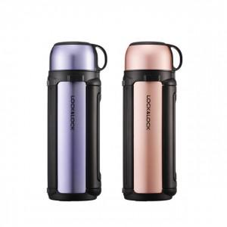 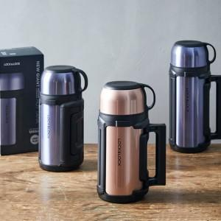

【상세/제작정보】 | 바디에 튼튼한 손잡이와 길이조절이 가능한 어깨 끈이 함께 구성 휴대시 편리합니다

【인쇄/포장옵션】 | 실크, 레이저 / 포장지포장

【공급단가】 | 수량 | 20~ | 100~ | 300~ | 500~ | 1,000~
*VAT별도 | 단가 | 31,400원 | 30,900원 | 29,760원 | 29,010원 | 28,520원

【상품 URL】 | http://www.easy1.co.kr/src/goods_detail.php?gdno=10995

